7663
提 案 書

エコでクールなミストファン |  | 参考上代 | ¥520 | 販売価格
 |  | （税別） |  | （税別）
【JAN】 | 4562121889187
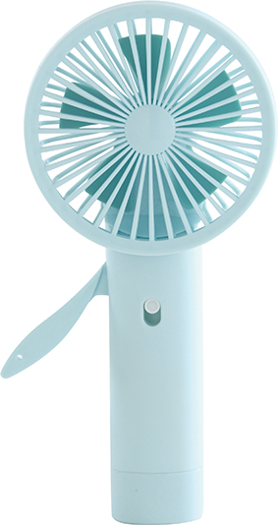  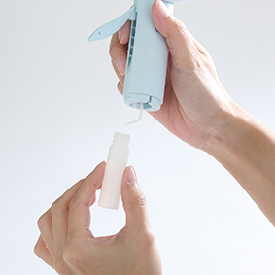 |  |  | 【商品番号】 7663-60 【本体サイズ】 90×38×190ｍｍ・68ｇ 【パッケージサイズ】 98×45×195ｍｍ・100ｇ 【個装形態】 化粧箱入 【材質】 ABS・POM・ポリエチレン 【入数】 100 【セット内容】 本体・給水ボトル×各1 【商品説明】 ハンドルを握るだけ！ 水を入れればミストも同時噴射します。

